关系图
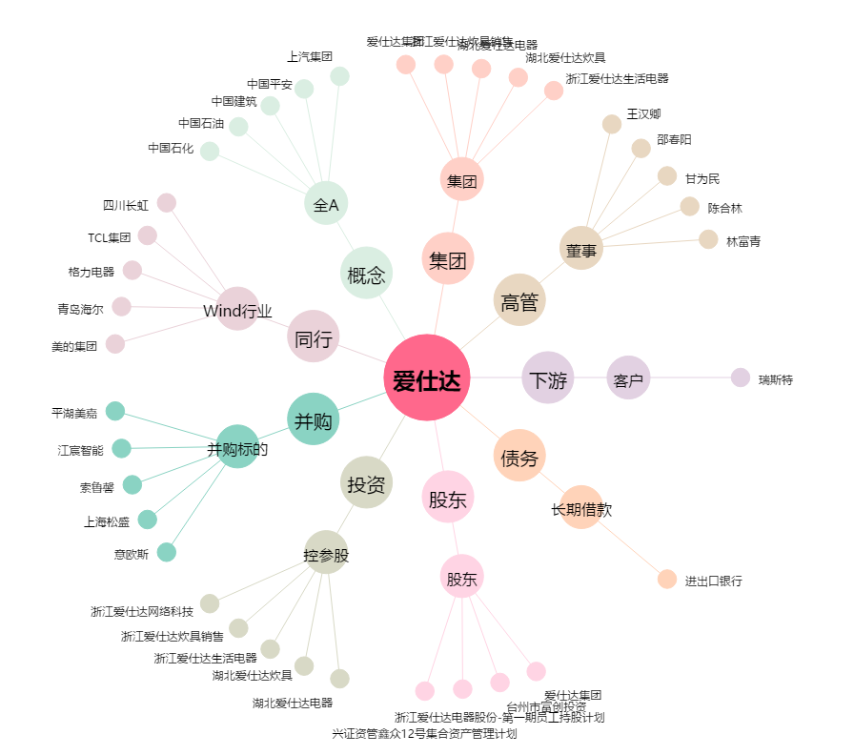
爱仕达[002403.SZ] - 关系概览图

